0SETS EJECUTIVOS
CODIGO | IMAGEN | PRODUCTO | COLOR | STOCK FINAL | PRECIO POR CIENTO ( A PARTIR DE 50 UNDS SOLO PARA ARTÍCULOS/ LAPICERO 100 UNDS) | PRECIO MUESTRA (MÁXIMO 5 UNIDADES) | DESCRIPCIÓN
SET-1 | 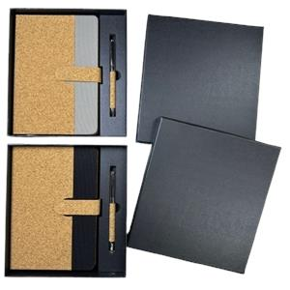 | LIBRETA + LAPICERO | GRIS | 2 | S/1,400.00 | S/16.00 | LIBRETA DE CORCHO + LAPICERO DE CORCHO/METAL Contienen: caja negra + ambos productos contienen sus bolsas transparentes individuales Tamaño de la caja: 20.8 CM * 22.6 CM Aprox Tinta del lapicero: negro
SET-2 | 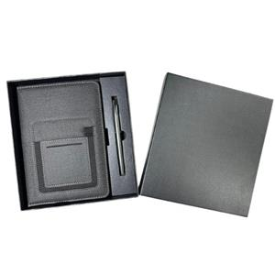 | LIBRETA + LAPICERO | NEGRO | 0 | S/1,400.00 | S/16.00 | LIBRETA TEXTURIZADA + LAPICERO METAL Contienen: caja negra + ambos productos contienen sus bolsas transparentes individuales Tamaño de la caja: 20.8 CM * 22.6 CM Aprox Tinta del lapicero: negro

SET-3 |  | LIBRETA + LAPICERO | AZUL | 2 | S/1,000.00 | S/12.00 | LIBRETA + LAPICERO METALICO
 |  |  | NEGRO | 0
 |  |  | ROJO | 112
 |  |  | VERDE | 420
SET-4 | 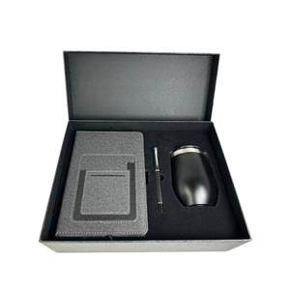 | LIBRETA+TERMO+LAPICERO | NEGRO | 85 | S/3,500.00 | S/40.00 | SET DE EJECUTIVO Incluye: caja + libreta texturizada con bolsillo + mug térmico de acero inoxidable ( 320 ml) + lapicero metálico tinta líquida negra.
SET-5 | 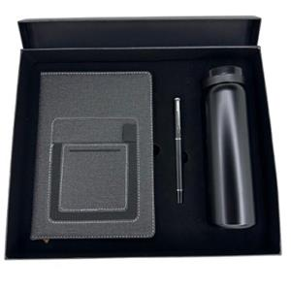 | TERMO + LIBRETA + LAPICERO | NEGRO | 1 | S/3,500.00 | S/40.00 | TERMO + LIBRETA + LAPICERO Thermo capacidad: 300-350 ML APROX
SET-6 | 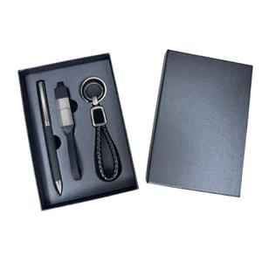 | SET EJECUTIVO | NEGRO | 2675 | S/2,500.00 | S/30.00 | SET EJECUTIVO Contiene: Lapicero de metal +cable multipuerto + llavero

1LAPICEROS PLASTICOS
CODIGO | IMAGEN | PRODUCTO | COLOR | STOCK FINAL | PRECIO POR MILLAR (A PARTIR DE 500 UNDS) | PRECIO POR CIENTO ( A PARTIR DE 50 UNDS SOLO PARA ARTÍCULOS/ LAPICERO 100 UNDS) | PRECIO MUESTRA (MÁXIMO 5 UNIDADES) | DESCRIPCIÓN
3111 |  | LAPICERO PLASTICO | AMARILLO | 1 | S/270.00 | S/28.00 | S/0.80 | Descripción: Lapicero plástico Color de tinta: Azul
 |  |  | AZUL | 2
 |  |  | FUCSIA CLARO | 0
 |  |  | NARANJA | 12270
 |  |  | NEGRO | 0
 |  |  | ROJO | -6
 |  |  | TURQUESA | 169
 |  |  | VERDE CLARO | 0
 |  |  | VERDE OSCURO | 2408

3111E |  | LAPICERO PLASTICO | AMARILLO | 0 | S/270.00 | S/28.00 | S/0.80 | Lapicero plástico Tinta: azul
 |  |  | AZUL | 5
 |  |  | BLANCO | 212
 |  |  | FUCSIA | 3
 |  |  | MORADO | 0
 |  |  | NARANJA | 5984
 |  |  | NEGRO | 14702
 |  |  | ROJO | 0
 |  |  | TURQUESA | 670
 |  |  | VERDE CLARO | 19
 |  |  | VERDE HOJA | 13
 |  |  | VERDE OSCURO | 26746
3115 |  | LAPICERO PLASTICO | AMARILLO | 0 | S/270.00 | S/28.00 | S/0.80 | Descripción: Lapicero plástico Color de tinta: Azul.
 |  |  | AZUL | 0
 |  |  | FUCSIA | 0
 |  |  | MORADO | 0
 |  |  | NARANJA | 12544
 |  |  | NEGRO | 0
 |  |  | ROJO | 0
 |  |  | TURQUESA | 0
 |  |  | VERDE CLARO | 0
 |  |  | VERDE OSCURO | 0
3115E |  | LAPICEROS PLASTICOS | AMARILLO | 0 | S/270.00 | S/28.00 | S/0.80 | Descripción: Lapiceros plasticos Color de tinta: Azul.
 |  |  | AZUL | 17
 |  |  | BLANCO | 18
 |  |  | FUCSIA OSCURO | 0
 |  |  | NARANJA | 0
 |  |  | NEGRO | 22393
 |  |  | ROJO | 2
 |  |  | TURQUESA | 13
 |  |  | VERDE CLARO | 6
 |  |  | VERDE OSCURO | 0
666 |  | LAPICERO PLASTICO | AMARILLO | 0 | S/280.00 | S/29.00 | S/0.80 | Descripción: Lapicero plástico Color de tinta: Azul.
 |  |  | AZUL | 101
 |  |  | LILA | 2199
 |  |  | NARANJA | 15402
 |  |  | NEGRO | 11863
 |  |  | ROJO | 12
 |  |  | TURQUESA | 5781
 |  |  | VERDE CLARO | 17024
 |  |  | VERDE OSCURO | 4760

667 |  | LAPICERO PLASTICO | AMARILLO | 39 | S/280.00 | S/29.00 | S/0.80 | Descripción: Lapicero plástico Color de tinta: Azul.
 |  |  | AZUL | 2364
 |  |  | BLANCO | 0
 |  |  | LILA | 0
 |  |  | NARANJA | 3108
 |  |  | NEGRO | 24369
 |  |  | ROJO | 0
 |  |  | TURQUESA | 9085
 |  |  | VERDE CLARO | 22557
 |  |  | VERDE OSCURO | 17684
088C |  | LAPICERO PLASTICO | AMARILLO | 2 | S/335.00 | S/34.00 | S/0.80 | Lapiceros plásticos Color de tinta: Azul
 |  |  | AZUL | 0
 |  |  | FUCSIA | 7
 |  |  | MORADO | 19135
 |  |  | NARANJA | 33
 |  |  | NEGRO | 33
 |  |  | ROJO | 7
 |  |  | TURQUESA | 2
 |  |  | VERDE CLARO | 0
 |  |  | VERDE OSCURO | 13
098C |  | LAPICERO PLASTICO | AMARILLO | 15245 | S/360.00 | S/37.00 | S/1.00 | Descripción: Lapicero plástico Color de tinta : Azul
 |  |  | AZUL | 41500
 |  |  | FUCSIA | 9
 |  |  | MORADO | 6369
 |  |  | NARANJA | 17980
 |  |  | NEGRO | 19954
 |  |  | ROJO | 40248
 |  |  | TURQUESA | 28655
 |  |  | VERDE CLARO | 21471
 |  |  | VERDE OSCURO | 17210
6715C |  | LAPICERO PLASTICO | AMARILLO | 0 | S/360.00 | S/37.00 | S/0.80 | Descripción: Lapicero plástico Color de tinta: Azul
 |  |  | AZUL | 0
 |  |  | MORADO | 2091
 |  |  | NARANJA | 8749
 |  |  | NEGRO | 16491
 |  |  | ROJO | 3761
 |  |  | VERDE | 0
098D |  | LAPICERO PLASTICO | AMARILLO | 7008 | S/370.00 | S/38.00 | S/1.00 | Descripción: Lapicero plástico Color de tinta: Azul
 |  |  | AZUL | 48839
 |  |  | BLANCO | 2637
 |  |  | FUCSIA | 1644
 |  |  | NARANJA | 5086
 |  |  | NEGRO | 29341
 |  |  | ROJO | 13
 |  |  | TURQUESA | 26455
 |  |  | VERDE OSCURO | 11418
635C |  | LAPICERO PLASTICO | AMARILLO | 51997 | S/370.00 | S/38.00 | S/0.80 | Descripción: Lapiceros plásticos Color de tinta: Azul
 |  |  | AZUL | 43430
 |  |  | CELESTE | 21829
 |  |  | FUCSIA | 8466
 |  |  | MORADO | 24091
 |  |  | NARANJA | 31708
 |  |  | NEGRO | 3
 |  |  | ROJO | 47
 |  |  | VERDE | 25858
 |  |  | VERDE LIMON | 33374

635D |  | LAPICERO PLASTICO | AZUL | 98 | S/370.00 | S/38.00 | S/0.80 | Descripción: Lapiceros plasticos Color de tinta: Azul.
 |  |  | BLANCO | 308
 |  |  | NEGRO | 12280
 |  |  | ROJO | 22462
 |  |  | TURQUESA OSCURO | 419
 |  |  | VERDE | 13133
6716E | 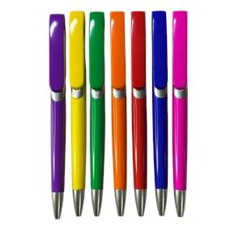 | LAPICERO PLASTICO | AMARILLO | 1 | S/370.00 | S/38.00 | S/0.80 | LAPICERO PLASTICO Tinta azul

 |  |  | AZUL | 6
 |  |  | FUCSIA | 3634
 |  |  | LILA | 0
 |  |  | NARANJA | 2295
 |  |  | NEGRO | 100
 |  |  | ROJO | 0
 |  |  | VERDE OSCURO | 3629

086C |  | LAPICERO PLASTICO | AMARILLO | 147 | S/380.00 | S/39.00 | S/1.00 | Descripción: Lapicero plástico Color de tinta: Azul.
 |  |  | AZUL | 37
 |  |  | LILA | 11308
 |  |  | NARANJA | 7110
 |  |  | NEGRO | 578
 |  |  | ROJO | 4
 |  |  | TURQUESA | 9496
 |  |  | VERDE OSCURO | 0
2125B |  | LAPICERO PLASTICO | AMARILLO | 22869 | S/420.00 | S/44.00 | S/1.00 | Descripción: Lapicero plástico Color de tinta: Azul.
 |  |  | AZUL | 1
 |  |  | BLANCO CON GOMA TRANSPARENTE | 12
 |  |  | BLANCO SOLIDO | 15868
 |  |  | FUCSIA | 18549
 |  |  | MORADO | 7222
 |  |  | NARANJA | 12221
 |  |  | NEGRO | 15134
 |  |  | ROJO | 14518
 |  |  | TURQUESA | 27
 |  |  | VERDE | 22311
2125N |  | LAPICERO PLASTICO | AZUL | 1 | S/420.00 | S/44.00 | S/1.00 | Descripción: Lapicero plástico Color de Tinta: Azul.
 |  |  | LILA | 15470
 |  |  | NARANJA | 19195
 |  |  | NEGRO | 4131
 |  |  | PLATA | 11666
 |  |  | ROJO | 9805
 |  |  | VERDE | 13570
2126N |  | LAPICERO PLASTICO | AMARILLO | 32830 | S/420.00 | S/44.00 | S/1.00 | Descripción: Lapicero plástico Color de Tinta: Azul.
 |  |  | AZUL | 4464
 |  |  | BLANCO | 12934
 |  |  | CELESTE | 17419
 |  |  | FUCSIA | 22366
 |  |  | MORADO | 16926
 |  |  | NARANJA | 5731
 |  |  | NEGRO | 3114
 |  |  | ROJO | 17744
 |  |  | TURQUESA | 2496
 |  |  | VERDE | 34918
N402 |  | LAPICERO PLASTICO | AZUL | 2793 | S/440.00 | S/45.00 | S/1.00 | Descripción: Lapicero plástico retráctil de color traslúcido, con goma antideslizante en la base. Color de tinta: Azul
 |  |  | BLANCO | 40
 |  |  | FUCSIA | 9754
 |  |  | MORADO | 9815
 |  |  | NARANJA | 39817
 |  |  | NEGRO | 10076
 |  |  | ROJO | 2329
 |  |  | TURQUESA | 19506
 |  |  | VERDE OSCURO | 12
6919 |  | LAPICERO PLASTICO EN OFERTA | AZUL | 49 | S/450.00 | S/45.00 | S/1.00 | Lapicero plásticos Tinta: azul
 |  |  | FUCSIA | 184
 |  |  | NARANJA | 595
 |  |  | NEGRO | 9237
 |  |  | ROJO | 5
 |  |  | TURQUESA | 0
 |  |  | VERDE | 819
138B |  | LAPICERO PLASTICO | AMARILLO | 2159 | S/460.00 | S/47.00 | S/1.00 | Descripción: Lapiceros plásticos Color de tinta: Azul
 |  |  | AZUL | 57
 |  |  | BLANCO | 13
 |  |  | FUCSIA | 0
 |  |  | NARANJA | 13454
 |  |  | NEGRO | 0
 |  |  | ROJO | 1118
 |  |  | TURQUESA | 17
 |  |  | VERDE OSCURO | 11069
8501 |  | LAPICERO PLASTICO | AZUL | 1988 | S/460.00 | S/48.00 | S/1.00 | LAPICERO PLASTICO
 |  |  | MORADO | 3587
 |  |  | NEGRO | 9682
 |  |  | PLATA | 8834
 |  |  | ROJO | 3486
 |  |  | VERDE | 4992
8609 |  | LAPICERO PLASTICO - EN OFERTA | AZUL | 1443 | S/480.00 | S/48.00 | S/1.00 | Descripción: Lapiceros plásticos con touch y portacelular/ limpiapantalla Color de tinta: Azul
 |  |  | DORADO | 9643
 |  |  | NEGRO | 0
 |  |  | PLATA | 0
 |  |  | ROJO | 0
 |  |  | VERDE | 2
967 |  | LAPICERO PLASTICO | AZUL | 3391 | S/550.00 | S/55.00 | S/1.00 | Descripción : Lapicero plástico Color de tinta: Azul

 |  |  | NARANJA | 4547
 |  |  | NEGRO | 3705
 |  |  | PLATA | 7362
 |  |  | ROJO | 1898
 |  |  | VERDE | 3410
2125BT |  | LAPICERO PLASTICO | AZUL | 16572 | S/590.00 | S/59.00 | S/1.50 | Descripción: Lapiceros plásticos con touch Color de tinta: Azul
 |  |  | LILA | 5866
 |  |  | NARANJA | 6154
 |  |  | NEGRO | 4794
 |  |  | ROJO | 3777
 |  |  | TURQUESA | 9800
 |  |  | VERDE | 8486
2125T |  | LAPICERO PLASTICO | AZUL | 37 | S/590.00 | S/59.00 | S/1.50 | Descripción: Lapiceros plásticos con touch Color de tinta: Azul

 |  |  | NARANJA | 5356
 |  |  | NEGRO | 13423
 |  |  | PLATA | 2932
 |  |  | ROJO | 6766
 |  |  | VERDE | 89
2126T |  | LAPICERO PLASTICO CON TOUCH | AZUL | 8917 | S/590.00 | S/59.00 | S/1.50 | Descripción: Lapiceros plásticos Color de tinta: Azul
 |  |  | NARANJA | 7434
 |  |  | NEGRO | 5695
 |  |  | ROJO | 4
 |  |  | TURQUESA | 1191
 |  |  | VERDE | 584
2128T |  | LAPICERO PLASTICO | AZUL | 9435 | S/600.00 | S/60.00 | S/1.20 | Descripción: Lapiceros plásticos con touch Color de tinta: Azul
 |  |  | BLANCO | 3
 |  |  | DORADO | 5928
 |  |  | NEGRO | 2
 |  |  | PLATA | 4081
 |  |  | ROJO | 3616
 |  |  | TURQUESA | 20866
 |  |  | VERDE | 21781
6818E |  | LAPICERO PLASTICO | AZUL | 3306 | S/600.00 | S/62.00 | S/1.50 | LAPICERO PLASTICO + FUNCION GIRATORIA DESESTRESANTE Empaque: bolsita transparente individual IMAGEN REFERENCIAL
 |  |  | BLANCO | 9966
 |  |  | NEGRO | 22135
 |  |  | ROJO | 9994
 |  |  | VERDE OSCURO | 6985
830 |  | LAPICERO PLASTICO | AZUL | 0 | S/600.00 | S/62.00 | S/1.50 | Lapicero plástico
 |  |  | GUINDA | 3012
 |  |  | NEGRO | 17661
 |  |  | PLATA | 58
 |  |  | VERDE | 2389
919A | 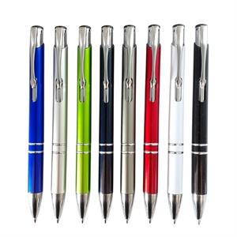 | LAPICERO PLASTICO | AZUL | 32789 | S/630.00 | S/65.00 | S/1.20 | Descripción: Lapiceros plásticos Color de tinta: Azul

 |  |  | BLANCO | 78
 |  |  | DORADO | 7069
 |  |  | GRIS | 27154
 |  |  | NEGRO | 1
 |  |  | PLATA | 14935
 |  |  | ROJO | 27448
 |  |  | TURQUESA | 10011
 |  |  | VERDE | 7592

106A |  | LAPICERO PLASTICO | AZUL | 0 | S/660.00 | S/67.00 | S/1.20 | Descripción: Lapiceros plásticos Color de tinta: Azul
 |  |  | DORADO | 9491
 |  |  | NARANJA | 22
 |  |  | NEGRO | 4987
 |  |  | ROJO | 396
 |  |  | VERDE | 9673
106B | 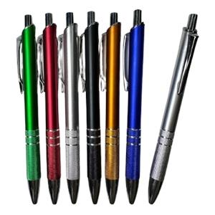 | LAPICERO PLASTICO | AZUL | 3271 | S/670.00 | S/68.00 | S/1.20 | Descripción: Lapicero Retráctil Color de tinta: Azul.

 |  |  | DORADO | 9081
 |  |  | NARANJA | 4
 |  |  | NEGRO | 3833
 |  |  | PLATA | 10426
 |  |  | ROJO | 5081
 |  |  | VERDE | 9599
116B |  | LAPICERO PLASTICO | AZUL | 13 | S/680.00 | S/68.00 | S/1.20 | Descripción: Lapiceros plásticos Color de tinta: Azul
 |  |  | DORADO | 912
 |  |  | NARANJA | 3286
 |  |  | NEGRO | 7544
 |  |  | PLATA | 7326
 |  |  | ROJO | 96
 |  |  | VERDE | 3925
888 | 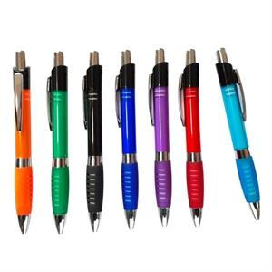 | LAPICERO PLASTICO | AZUL | 19997 | S/680.00 | S/70.00 | S/1.20 | Descripción: Lapicero plástico Color de tinta: Azul.

 |  |  | MORADO | 2316
 |  |  | NARANJA | 10992
 |  |  | NEGRO | 19244
 |  |  | ROJO | 4
 |  |  | TURQUESA | 13535
 |  |  | VERDE | 21160
186C |  | LAPICERO PLASTICO | AZUL | 9339 | S/700.00 | S/75.00 | S/1.50 | Descripción: Lapiceros plásticos Color de tinta: Azul
 |  |  | NEGRO | 7108
 |  |  | PLATA | 3605
 |  |  | ROJO | 9415
 |  |  | VERDE | 9500
919T | 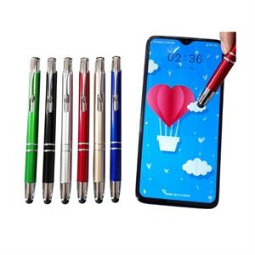 | LAPICERO PLASTICO | AZUL | 8573 | S/730.00 | S/75.00 | S/1.50 | Descripción: Lapiceros plásticos con touch Color de tinta: Azul

 |  |  | BLANCO | 8270
 |  |  | DORADO | 5663
 |  |  | GRIS | 3213
 |  |  | NEGRO | 16411
 |  |  | PLATA | 2245
 |  |  | ROJO | 3167
 |  |  | VERDE | 2761

SC030 |  | LAPICERO PLASTICO | AZUL | 2091 | S/730.00 | S/75.00 | S/1.50 | Descripción: Lapiceros plásticos touch con portacelular Color de tinta: Azul
 |  |  | DORADO | 4374
 |  |  | MORADO | 4207
 |  |  | NEGRO | 14428
 |  |  | PLATA | 19321
 |  |  | ROJO | 14013
 |  |  | TURQUESA | 3113
 |  |  | VERDE | 7131
7403 |  | LAPICERO PLASTICO COLGANTE GIRATORIO | AZUL | 12361 | S/740.00 | S/75.00 | S/1.50 | Descripción: Lapiceros plásticos colgante Color de tinta: Azul
 |  |  | BLANCO | 610
 |  |  | NARANJA | 10382
 |  |  | NEGRO | 6
 |  |  | ROJO | 8
 |  |  | TURQUESA | 33339
 |  |  | VERDE OSCURO | 3139
2125R |  | LAPICERO PLASTICO CON RESALTADOR | AMARILLO | 4086 | S/850.00 | S/85.00 | S/1.50 | Descripción: Lapicero plástico con resaltador Color de tinta: Azul
 |  |  | AZUL | 67
 |  |  | NARANJA | 737
 |  |  | ROJO | 8742
 |  |  | VERDE | 4002
2126R | 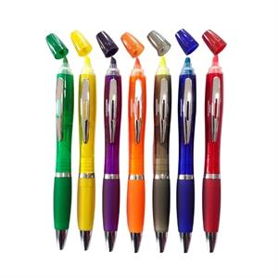 | LAPICERO PLASTICO CON RESALTADOR | AMARILLO | 3212 | S/850.00 | S/85.00 | S/1.50 | Medidas: 14 x1.35 cm. Descripción: Lapicero plástico de sistema giratorio para la salida de la carga. Tiene goma antideslizante en la punta y resaltador del mismo color. Colores: Azul, rojo, verde, anaranjado, amarillo y rosado. Empaque: Individual, en bolsita plástica transparente.

 |  |  | AZUL | 10724
 |  |  | BLANCO SOLIDO | 6062
 |  |  | MORADO | 2074
 |  |  | NARANJA | 3140
 |  |  | NEGRO | 0
 |  |  | ROJO | 98
 |  |  | ROSADO | 4190
 |  |  | TURQUESA | 7
 |  |  | VERDE | 0

807 |  | LAPICERO PLASTICO CON RESALTADOR | AZUL | 5683 | S/860.00 | S/88.00 | S/1.50 | Descripción: Lapicero plástico con resaltador Color de tinta: Azul
 |  |  | BLANCO | 17285
 |  |  | GUINDA | 9485
 |  |  | NEGRO | 3604
 |  |  | PLATA | 14107
6718RT |  | LAPICERO PLASTICO CON RESALTADOR + TOUCH (NUEVO) | GRIS | 2935 | S/880.00 | S/88.00 | S/1.50 | LAPICERO PLASTICO CON RESALTADOR + TOUCH Empaque: bolsita transparente individual Resaltador: color amarillo

 |  |  | NEGRO | 2716
 |  |  | PLATA | 394

8336 |  | LAPICERO PLASTICO | AZUL | 8751 | S/1,000.00 | S/110.00 | S/2.00 | Lapicero plástico 3 cargas tinta: azul, rojo y negro
 |  |  | BLANCO | 0
 |  |  | GUINDA | 4750
 |  |  | MORADO | 658
 |  |  | NARANJA | 232
 |  |  | NEGRO | 403
 |  |  | PLATA | 6056
 |  |  | VERDE | 1614
8556 |  | LAPICERO PLASTICO | AZUL | 0 | S/1,100.00 | S/120.00 | S/2.00 | Descripción: Lapiceros plásticos con 3 cargas Color de tinta: Azul, negro y rojo
 |  |  | GUINDA | 0
 |  |  | NEGRO | 1
 |  |  | PLATA | 2
 |  |  | VERDE | 938
611 |  | LAPICERO CON BASE DE PLASTICO | AZUL | 963 | S/1,500.00 | S/160.00 | S/2.50 | Descripción: Lapicero con base en forma de patitas, con adhesivo para fijar en cualquier superficie. Color de tinta:Azul
 |  |  | NARANJA | 2537
 |  |  | NEGRO | 3685
 |  |  | ROJO | 13
 |  |  | VERDE | 1938

2LAPICEROS ECOLOGICOS
CODIGO | IMAGEN | PRODUCTO | COLOR | STOCK FINAL | PRECIO POR MILLAR (A PARTIR DE 500 UNDS) | PRECIO POR CIENTO ( A PARTIR DE 50 UNDS SOLO PARA ARTÍCULOS/ LAPICERO 100 UNDS) | PRECIO MUESTRA (MÁXIMO 5 UNIDADES) | DESCRIPCIÓN
WBP2200 |  | LAPICES | AZUL | 0 | S/220.00 |  | S/0.50 | Descripción: Lápiz sin tajar con borrador
 |  |  | BLANCO | 30
 |  |  | NATURAL | 42
 |  |  | ROJO | 59
3115F | 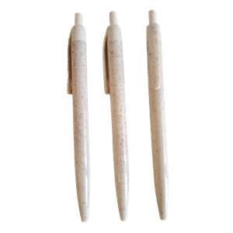 | LAPICERO PLASTICO | NATURAL | -128 | S/270.00 | S/29.00 | S/0.80

923 |  | LAPICERO ECOLOGICO | AMARILLO | 40570 | S/300.00 | S/32.00 | S/1.00 | Lapiceros ecológicos Tinta azul
 |  |  | AZUL | 0
 |  |  | FUCSIA | 9651
 |  |  | MORADO | 27129
 |  |  | NARANJA | 23688
 |  |  | NEGRO | 38998
 |  |  | ROJO | 9967
 |  |  | TURQUESA | 32770
 |  |  | VERDE CLARO | 21470
 |  |  | VERDE OSCURO | 40114
925N |  | LAPICERO ECOLOGICO | AMARILLO | 18337 | S/300.00 | S/32.00 | S/1.00 | Descripción :Lapiceros ecológicos Color de tinta: Azul
 |  |  | AZUL | 37
 |  |  | BLANCO | 19228
 |  |  | FUCSIA | 20006
 |  |  | LILA | 7807
 |  |  | NARANJA | 9613
 |  |  | NEGRO | 14894
 |  |  | ROJO | 36924
 |  |  | TURQUESA | 8277
 |  |  | VERDE CLARO | 20111
 |  |  | VERDE OSCURO | 17530
926NN |  | LAPICERO ECOLOGICO | AZUL | 13793 | S/330.00 | S/35.00 | S/1.00 | Descripción: Lapiceros ecológicos Color de tinta: Azul
 |  |  | NEGRO | 6536
 |  |  | ROJO | 6383
 |  |  | VERDE OSCURO | 2829
700F |  | LAPICERO FIBRA DE TRIGO | AZUL | 2393 | S/390.00 | S/40.00 | S/1.00 | LAPICERO FIBRA DE TRIGO
 |  |  | NARANJA | 604
 |  |  | NATURAL | 86
 |  |  | ROJO | 3823
 |  |  | VERDE | 0
2128F | 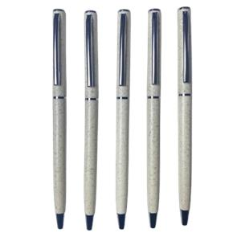 | LAPICERO PLASTICO | NATURAL | 140 | S/410.00 | S/42.00 | S/1.00 | LAPICERO FIBRA DE TRIGO Empaque: bolsita individual

891 |  | LAPICERO ECOLOGICO | AMARILLO | 23630 | S/440.00 | S/45.00 | S/1.00 | Descripción :Lapiceros ecológicos gruesos Color de tinta: Azul
 |  |  | AZUL | 29449
 |  |  | MORADO | 11960
 |  |  | NARANJA | 8137
 |  |  | NEGRO | 18662
 |  |  | ROJO | 11903
 |  |  | TURQUESA | 9934
 |  |  | VERDE CLARO | 7253
 |  |  | VERDE OSCURO | 11292
892 |  | LAPICERO ECOLOGICO | AZUL | 8371 | S/450.00 | S/46.00 | S/1.00 | Descripción :Lapiceros ecológicos gruesos Color de tinta: Azul
 |  |  | BLANCO | 18135
 |  |  | NEGRO | 28707
 |  |  | ROJO | 7029
 |  |  | TURQUESA | 22583
 |  |  | VERDE OSCURO | 0
2126F | 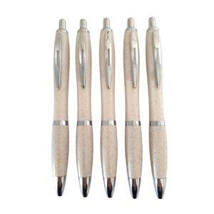 | LAPICERO PLASTICO | NATURAL | 18079 | S/480.00 | S/48.00 | S/1.00 | Descripción :Lapicero fibra de trigo Color de tinta: Azul
929 |  | LAPICERO ECOLOGICO | AMARILLO | 17304 | S/600.00 | S/62.00 | S/1.00 | Descripción :Lapiceros ecológicos con resaltador Color de tinta: Azul
 |  |  | AZUL | 5872
 |  |  | ROJO | 12489
 |  |  | VERDE OSCURO | 12027
919F | 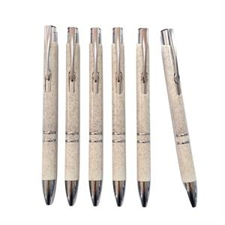 | LAPICERO PLASTICO | NATURAL | 33 | S/650.00 | S/68.00 | S/1.50 | Descripción :Lapicero fibra de trigo Color de tinta: Azul
1118T |  | LAPICERO PLASTICO | AZUL | 60 | S/700.00 | S/72.00 | S/1.50 | Lapiceros plástico /bambú con touch Tinta: azul
 |  |  | BLANCO | 41
 |  |  | DORADO | 3
 |  |  | NEGRO | 2
 |  |  | PLATA | 13645
 |  |  | ROJO | 9
 |  |  | VERDE | 3300
790 |  | LAPICERO BAMBOO | AZUL | 8 | S/700.00 | S/72.00 | S/1.50 | Descripción :Lapiceros ecológicos - Bamboo Color de tinta: Azul
 |  |  | LILA | 7450
 |  |  | NEGRO | 3590
 |  |  | PLATA | 14137
 |  |  | ROJO | 48
 |  |  | VERDE | 46
928FT | 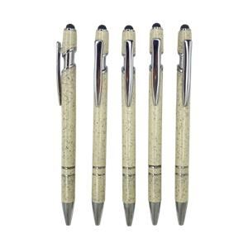 | LAPICERO PLASTICO | NATURAL | 11257 | S/750.00 | S/78.00 | S/1.50 | Lapicero fibra trigo con touch Tinta azul Empaque: bolsita transparente

770 | 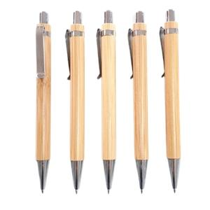 | LAPICERO BAMBOO | NATURAL | 4462 | S/900.00 | S/95.00 | S/1.50 | Descripción :Lapiceros bamboo Color de tinta: Azul
780F |  | LAPICERO BAMBÚ FIBRA DE TRIGO C/TOUCH EN OFERTA | AZUL | 59 | S/900.00 | S/95.00 | S/2.00 | Descripción: Lapicero de Bamboo touch + fibra de trigo + porta celular. Color de tinta: Azul
 |  |  | BLANCO | 0
 |  |  | GRIS | 2818
 |  |  | NEGRO | 1059
 |  |  | ROJO | 0
 |  |  | TURQUESA | 15
 |  |  | VERDE | 34
776 | 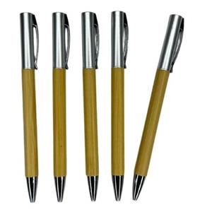 | LAPICERO BAMBÚ CON PLASTICO (INGRESO NUEVO) | NATURAL | 8375 | S/1,000.00 | S/110.00 | S/2.00 | PRODUCTO NUEVO LAPICERO BAMBÚ CON PLASTICO Lapicero giratorio - Medida: 14.2 cm Presentacion: bolsita individual
785 |  | LAPICERO BAMBOO CON METAL | AZUL | 10 | S/1,000.00 | S/100.00 | S/2.00 | LAPICERO METALICO CON BAMBÚ
 |  |  | NEGRO | 35
 |  |  | PLATA | 141
 |  |  | VERDE OSCURO | 1336
922 | 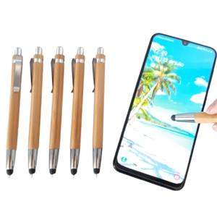 | LAPICERO BAMBOO CON TOUCH | NATURAL | 12614 | S/1,000.00 | S/110.00 | S/2.00 | Descripción: Lapicero bamboo+touch Color de tinta: Azul

928T |  | LAPICERO BAMBOO CON TOUCH | AZUL | 162 | S/1,000.00 | S/110.00 | S/2.00 | Descripción: Lapicero bamboo+touch de colores
 |  |  | GRIS | 304
 |  |  | NEGRO | 0
 |  |  | ROJO | 1352
 |  |  | VERDE | 1540
MB047 |  | LAPICERO BAMBÚ CON METAL | AZUL | 3295 | S/1,100.00 | S/120.00 | S/2.00 | LAPICERO BAMBÚ CON METAL

 |  |  | BLANCO | 3893
 |  |  | GRIS | 4840
 |  |  | NEGRO | 1645
 |  |  | ROJO | 3893
 |  |  | VERDE | 3495
753 | 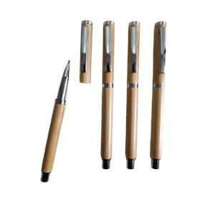 | LAPICERO BAMBOO TINTA LIQUIDA | NATURAL | 2400 | S/1,500.00 | S/160.00 | S/2.50 | Lapicero Bamboo Tinta líquida negra Presentación: Bolsita individual

3LAPICEROS METALICOS
CODIGO | IMAGEN | PRODUCTO | COLOR | STOCK FINAL | PRECIO POR MILLAR (A PARTIR DE 500 UNDS) | PRECIO POR CIENTO ( A PARTIR DE 50 UNDS SOLO PARA ARTÍCULOS/ LAPICERO 100 UNDS) | PRECIO MUESTRA (MÁXIMO 5 UNIDADES) | DESCRIPCIÓN
MT05 |  | LAPICERO METALICO | AZUL | 12 | S/900.00 | S/95.00 | S/2.00 | Descripción: Lapicero metálico de sistema giratorio. Lapicero tinta seca, negro
 |  |  | BLANCO | 8857
 |  |  | DORADO | 0
 |  |  | NEGRO | 3728
 |  |  | PLATA | 5846
 |  |  | ROJO | 7
 |  |  | VERDE | 3046
947 |  | LAPICERO METALICO TINTA AZUL | AZUL | 27 | S/1,100.00 | S/120.00 | S/2.00 | Lapiceros metálicos mate TINTA AZUL Empaque: bolsita transparente
 |  |  | BLANCO | 88
 |  |  | NEGRO | 2
 |  |  | PLATA | 46
 |  |  | ROJO | 35
M04 | 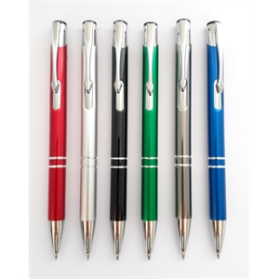 | LAPICERO METALICO TINTA NEGRA | AZUL | 4 | S/1,100.00 | S/120.00 | S/2.00 | Descripción: Lapicero metálico de sistema Tinta seca, negro

 |  |  | BLANCO | 4
 |  |  | DORADO | 331
 |  |  | GRIS | 3276
 |  |  | NEGRO | 19
 |  |  | PLATA | 0
 |  |  | ROJO | 28
 |  |  | VERDE | 4401

M04-1 |  | LAPICERO METALICO TINTA AZUL | AZUL | 20 | S/1,100.00 | S/120.00 | S/2.00 | Descripción: Lapicero metálico de sistema retráctil TINTA AZUL
 |  |  | GRIS | 7248
 |  |  | NEGRO | 0
 |  |  | PLATA | 147
 |  |  | ROJO | 27
ME04N | 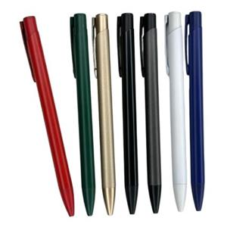 | LAPICERO METALICO MATE TINTA NEGRA | AZUL | 0 | S/1,100.00 | S/120.00 | S/2.00

 |  |  | BLANCO | 1716
 |  |  | DORADO | 0
 |  |  | GRIS | 0
 |  |  | NEGRO | 0
 |  |  | ROJO | 6698
 |  |  | VERDE | 6457
MT04 |  | LAPICERO METALICO | AZUL | 9133 | S/1,100.00 | S/120.00 | S/2.00 | Descripción: Lapicero metálico con touch Tinta seca color negro
 |  |  | BLANCO | 96
 |  |  | DORADO | 9498
 |  |  | GRIS | 10001
 |  |  | NEGRO BRILLANTE | 18899
 |  |  | PLATA | 9699
 |  |  | ROJO | 0
 |  |  | VERDE | 9999
947T |  | LAPICERO METALICO TINTA AZUL | AZUL MATE | 22 | S/1,200.00 | S/130.00 | S/2.00 | Lapicero metálico con touch mate TINTA AZUL Empaque: bolsita individual transparente
 |  |  | BLANCO MATE | 905
 |  |  | GRIS MATE | 2274
 |  |  | NEGRO MATE | 76
 |  |  | PLATA MATE | 0
947T-1 | 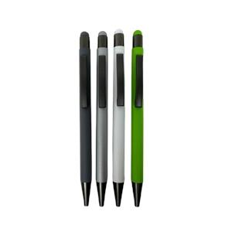 | LAPICERO METALICO TINTA NEGRA | GRIS MATE | 19 | S/1,200.00 | S/130.00 | S/2.00 | Lapicero metálico con touch mate TINTA: NEGRA Empaque: bolsita individual transparente
MT08 |  | LAPICERO METALICO | AZUL | 4473 | S/1,200.00 | S/130.00 | S/2.00 | Descripción: Lapicero metálico de sistema retráctil, con punta touch Tinta seca, negro
 |  |  | BLANCO | 265
 |  |  | DORADO | 12761
 |  |  | GRIS | 4605
 |  |  | NEGRO | 11250
 |  |  | PLATA | 1438
 |  |  | ROJO | 7291
 |  |  | VERDE | 2720

801 | 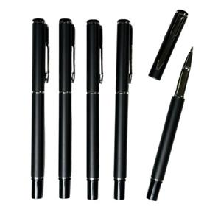 | LAPICERO METALICO | NEGRO PLATA MATE | 6851 | S/1,900.00 | S/200.00 | S/3.50 | Lapicero metálico Tinta Líquida: Negro Presentación: LAPICERO NEGRO BRILLOSO CON DISEÑOS PLATA Presentación, bolsita transparente.
TS12 |  | LAPICERO METALICO CON TOUCH TINTA LIQUIDA | AZUL | 5260 | S/2,300.00 | S/250.00 | S/3.00 | Descripción :Lapicero metálico con touch Tinta líquida color negro
 |  |  | DORADO | 4330
 |  |  | NEGRO | 2
 |  |  | PLATA | 4010
 |  |  | TURQUESA | 8091
 |  |  | VERDE | 6388
MET01N | 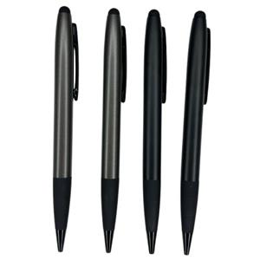 | LAPICERO METALICO CON TOUCH ( INGRESO NUEVO) | GRIS MATE | 4795 | S/2,800.00 | S/300.00 | S/4.00 | PRODUCTO NUEVO LAPICERO METALICO CON TOUCH Lapicero metalico giratorio Tinga negra - goma antideslizante Medida: 14.00 cm Presentacion: bolsita individual

 |  |  | NEGRO MATE | 2358

MN9319 |  | LAPICERO METALICO | AZUL | 0 | S/2,800.00 | S/300.00 | S/4.00 | LAPICERO METÁLICO Tinta Líquida negra
 |  |  | GRIS | 4999
 |  |  | NEGRO | 4593
 |  |  | ROJO | 2998
BP106 |  | LAPICERO METALICO | AZUL | 2663 | S/3,000.00 | S/320.00 | S/4.00 | Lapicero metálico Tinta: negra
 |  |  | NEGRO | 3102
 |  |  | PLATA | 2589
SR10 |  | LAPICERO METALICO | AZUL | 9206 | S/3,000.00 | S/320.00 | S/4.50 | Descripción :Lapicero metálico con tapa Tinta líquida color negro
 |  |  | GRIS | 4202
 |  |  | NEGRO BRILLANTE | 12508
 |  |  | PLATA | 4221
905 | 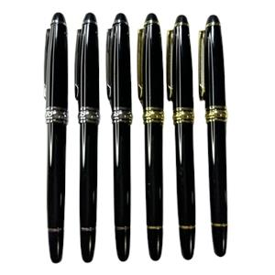 | LAPICERO METALICO | NEGRO/DORADO | 0 | S/3,200.00 | S/330.00 | S/4.50 | LAPICERO METÁLICO Tinta negra
 |  |  | NEGRO/PLATA | 0
MEC081 |  | LAPICERO METALICO (INGRESO NUEVO) | AZUL | 1860 | S/3,900.00 | S/400.00 | S/5.00 | PRODUCTO NUEVO : LAPICERO METALICO Lapicero giratorio Tinta negra Empaque: bolsita individual Medida 13.8 cm
 |  |  | GUINDA | 1980
 |  |  | NEGRO | 1287
MS10 |  | LAPICERO METALICO | AZUL | 5776 | S/3,900.00 | S/400.00 | S/5.50 | Descripción: Lapicero metálico, con tapa y goma antideslizante color negro en la punta. Tinta liquida color negro
 |  |  | GRIS | 7648
 |  |  | NEGRO | 3186
 |  |  | PLATA | 536
 |  |  | ROJO | 2123
804 |  | LAPICERO METALICO | AZUL | 3869 | S/5,000.00 | S/520.00 | S/6.00 | Lapicero metálico Tinta liquida negra
 |  |  | NEGRO | 5
 |  |  | ROJO | 2695
FPL01 | 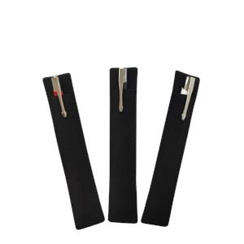 | FUNDA DE PANA PARA LAPICERO | NEGRO | -1 | S/320.00 | S/35.00 | S/1.00 | Funda de pana para lapicero, Medidas, 15.7* 3 cm Empaque individual
107 | 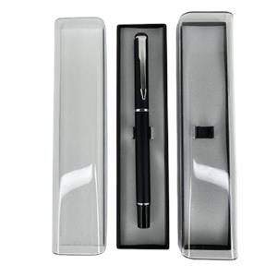 | ESTUCHE PLASTICO PARA LAPICERO | TRANSPARENTE | 0 | S/1,000.00 | S/110.00 | S/2.00 | Estuche para lapicero Medidas: Largo 16 cm Ancho 3.5 cm Empaque: Bolsita individual transparente

209 | 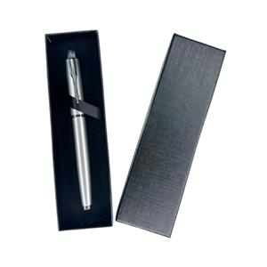 | ESTUCHE PARA LAPICERO | NEGRO | 0 | S/2,400.00 | S/250.00 | S/3.50 | ESTUCHE PARA LAPICERO NO incluye lapicero

ACCES. CELULAR Y PC
CODIGO | IMAGEN | PRODUCTO | COLOR | STOCK FINAL | PRECIO POR MILLAR (A PARTIR DE 500 UNDS) | PRECIO POR CIENTO ( A PARTIR DE 50 UNDS SOLO PARA ARTÍCULOS/ LAPICERO 100 UNDS) | PRECIO MUESTRA (MÁXIMO 5 UNIDADES) | DESCRIPCIÓN
LU02 |  | MINI LAMPARA USB | AZUL | 3398 | S/820.00 | S/85.00 | S/1.50 | MINI LAMPARA USB Medida: largo 16.7 cm
 |  |  | BLANCO | 2339
 |  |  | LILA | 2798
 |  |  | NEGRO | 1
 |  |  | ROJO | 31
UT3678 | 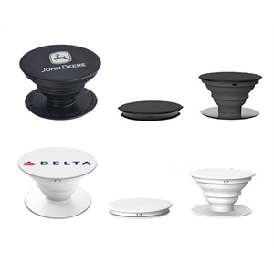 | POP SOCKET | BLANCO | 17882 | S/850.00 | S/90.00 | S/2.00 | Pop socket Presentación: bolsita plástica individual.
 |  |  | NEGRO | 4460
UT3933 |  | BOLSILLO PARA CELULAR | AZUL | 6 | S/1,200.00 | S/130.00 | S/2.00 | BOLSILLO PARA CELULAR
 |  |  | BLANCO | 5578
 |  |  | LILA | 78
 |  |  | NEGRO | 3
 |  |  | ROJO | 30
AD04T |  | AUDIFONO TRIANGULO | AZUL | 942 | S/2,200.00 | S/230.00 | S/3.50 | AUDIFONO TRIANGULO PARA PUBLICIDAD Tipo de conector: 3.5 mm
 |  |  | BLANCO | 6823
 |  |  | NEGRO | 1612
 |  |  | VERDE OSCURO | 3680
SJZ587 |  | PORTA CELULAR | AZUL | 4824 | S/2,300.00 | S/250.00 | S/3.50 | PORTA CELULAR Empaque: bolsa individual
 |  |  | BLANCO | 9136
 |  |  | NEGRO | 7264
SJZ387 |  | PORTA CELULAR (EN OFERTA - REVISIÓN OBLIGATORIA) | BLANCO | 5384 | S/3,610.00 | S/380.00 | S/5.00 | PORTA CELULAR - Es obligatorio revisar la mercadería antes del despacho. No se aceptarán devoluciones ni cambios una vez que la mercadería haya salido del almacén.
 |  |  | NEGRO | 2716
SJZ786 | 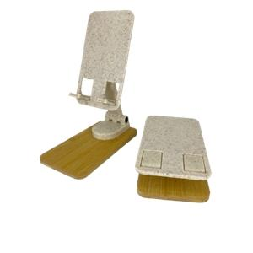 | PORTA CELULAR PLÁSTICO/BAMBU | NATURAL | 4139 | S/5,300.00 | S/560.00 | S/6.50 | Porta celular plástico / bambú Presentación: Bolsita transparente individual
CMP01 | 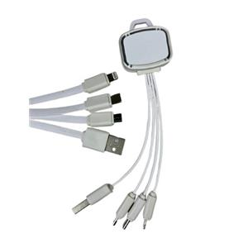 | CABLE MULTIPUERTO | BLANCO | 0 | S/7,800.00 | S/800.00 | S/9.00 | CABLE MULTIPUERTO Incluye: conector para Android tipo C, IOS ( Iphone) Medida: 16 cm aprox Presentación: Bolsita individual con ziploc
VTP-03 |  | VENTILADOR PORTATIL | AZUL | 0 | S/3,500.00 | S/380.00 | S/5.00 | VENTILADOR PORTATIL DE MANO - NO INCLUYE PILA Presentación: Cajita blanco individual Medida: Alto 12.5 cm / Ancho 3.5 cm aproximadamente 5cm alto(área de impresión) Para uso colocarle pila Triple A
 |  |  | BLANCO | 0
 |  |  | ROSADO | 1182
 |  |  | TURQUESA | 1
 |  |  | VERDE | 2701

ART. ESCRITORIO
CODIGO | IMAGEN | PRODUCTO | COLOR | STOCK FINAL | PRECIO POR MILLAR (A PARTIR DE 500 UNDS) | PRECIO POR CIENTO ( A PARTIR DE 50 UNDS SOLO PARA ARTÍCULOS/ LAPICERO 100 UNDS) | PRECIO MUESTRA (MÁXIMO 5 UNIDADES) | DESCRIPCIÓN
WJRC01 |  | LAPICERO PLASTICO CON RESALTADOR (INGRESO NUEVO) | AMARILLO | 1657 | S/1,300.00 | S/150.00 | S/2.50 | PRODUCTO NUEVO: LAPICERO PLASTICO CON TOUCH RESALTADOR REGLA Contiene: Lapicero tinta azul + touch + resaltador + regla de 9 cm + Portacelular Presentación: Bolsita transparente individual
 |  |  | AZUL | 2855
 |  |  | MORADO | -1
 |  |  | NARANJA | 1957
 |  |  | ROSADO | 0
BSA201 |  | RESALTADOR | AMARILLO | 3 | S/1,400.00 | S/150.00 | S/2.50 | Resaltador plástico con mini bola antiestres. Medida: 13.5 cm
 |  |  | MORADO | 0
 |  |  | ROSADO | 1
 |  |  | TURQUESA | 1
 |  |  | VERDE | 1
RT333 | 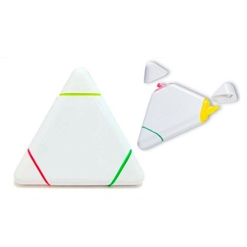 | RESALTADOR | BLANCO | 5365 | S/1,500.00 | S/170.00 | S/3.00 | Resaltador en forma de triángulo. Medida Aprox.: 7.5 x 8.5 cm. Presentación: bolsita plástica transparente. 3 colores: Amarillo, fucsia y verde. Presentación: bolsita plástica transparente.

BS288 | 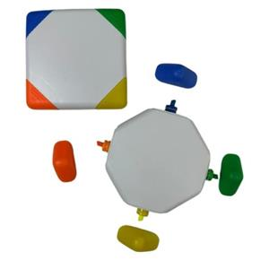 | RESALTADOR | VARIOS | 3057 | S/2,700.00 | S/280.00 | S/3.50 | RESALTADOR Contiene 4 colores de resaltadores Presentación: bolsita transparente individual
BS502 |  | RESALTADOR | VARIOS | 0 | S/2,800.00 | S/300.00 | S/3.50 | Resaltador en forma de estrella
PL10 | 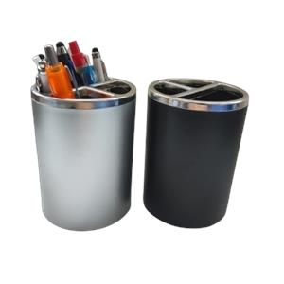 | PORTA LAPICEROS | NEGRO | 2389 | S/2,800.00 | S/300.00 | S/4.00 | Porta lapiceros plástico 10.5 cm alto * 7.7cm diámetro de la base
 |  |  | PLATA | 2597
BS262 | 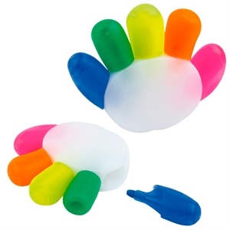 | RESALTADOR | BLANCO | 3 | S/3,500.00 | S/360.00 | S/5.00 | Resaltador en forma de manito. Medidas: 7.40 x 9.40 x 1.90 cm Presentación: bolsita transparente Colores del resaltador: azul, verde, amarillo, naranja y fucsia. Presentación: bolsita plástica transparente.
BS205 | 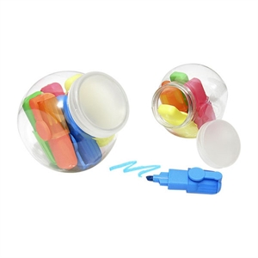 | RESALTADOR | VARIOS | 40 | S/3,800.00 | S/400.00 | S/5.00 | Resaltador en forma de pote. Medida: 8 x 6 cm. 5 colores: fucsia, naranja, amarillo, verde y azul. Presentación: No viene con bolsa individual.

BS309 | 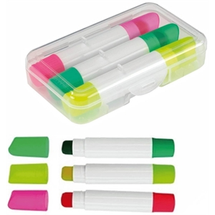 | RESALTADOR | BLANCO | 1196 | S/3,800.00 | S/400.00 | S/5.00 | Resaltador crayola en estuche plástico transparente. Color de resaltadores: amarillo, verde y fucsia. Medidas 8.5 x 5 cm. Presentación: bolsita transparente.
AC001 |  | ALCANCIA CHANCHITO PVC | AMARILLO | 6348 | S/3,900.00 | S/410.00 | S/5.00 | Descripción: Alcancía de PVC en forma de cerdito, nariz quitapón. Colores: Azul, rosado, verde, blanco y celeste. Empaque: Individual, en bolsita plástica transparente. Medidas: 8 de alto x 7.6 de ancho x 26 cm de circunferencia
 |  |  | AZUL | 4153
 |  |  | BLANCO/AZUL OSCURO | 530
 |  |  | CELESTE | 0
 |  |  | MORADO | 1809
 |  |  | NARANJA | 829
 |  |  | NEGRO | 516
 |  |  | ROJO | 5000
 |  |  | ROSADO | 467
 |  |  | VERDE | 4198
AC453 | 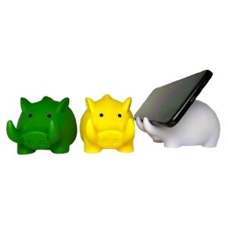 | ALCANCIA PLASTICA | AMARILLO | 1951 | S/3,900.00 | S/410.00 | S/5.00 | Alcancía plástica de PVC + Porta celular en forma de jabalí. Medidas: 13 x 8 x 10 cm Empaque: Individual, en bolsita plástica transparente.
 |  |  | VERDE | 790
STZ01 | 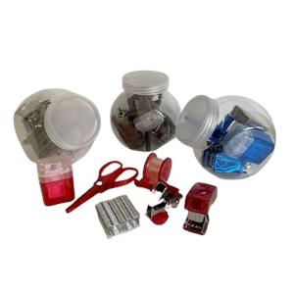 | SET DE MINI UTILES | NEGRO | 0 | S/5,800.00 | S/600.00 | S/7.00 | SET DE ESCRITORIO: Envase de plástico transparente con tapa, contiene: -1 tajador -1 sacagrapas -1 engrapador -1 bolsa de grapas -1 tijera -1 cinta scotch
 |  |  | ROJO | 706
MP01 |  | MOUSE PAD | AZUL | 1382 | S/6,500.00 | S/680.00 | S/8.00 | Mouse pad de silicona. Medidas: 23 x 19 cm. Presentación: bolsa plástica individual.
 |  |  | NEGRO | 5733
 |  |  | ROJO | 2079

MP02 | 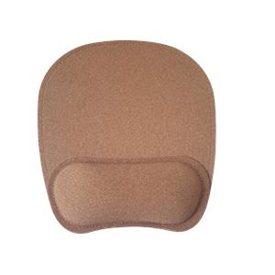 | MOUSE PAD | NATURAL | 2264 | S/7,600.00 | S/780.00 | S/9.00 | Mousepad de corcho Medida: 23*19.5 cm Presentación: bolsa transparente

ART. MÉDICOS - ANTISTRESS
CODIGO | IMAGEN | PRODUCTO | COLOR | STOCK FINAL | PRECIO POR MILLAR (A PARTIR DE 500 UNDS) | PRECIO POR CIENTO ( A PARTIR DE 50 UNDS SOLO PARA ARTÍCULOS/ LAPICERO 100 UNDS) | PRECIO MUESTRA (MÁXIMO 5 UNIDADES) | DESCRIPCIÓN
ZH001 |  | PELOTA ANTISTRESS | AMARILLO | 10472 | S/1,800.00 | S/190.00 | S/2.50 | Pelota antiestres Diámetro: 6.3 cm Presentación: bolsa transparente x 50 unid.
 |  |  | AZUL | 7818
 |  |  | BLANCO | 8
 |  |  | MORADO | 10002
 |  |  | NARANJA | 10000
 |  |  | NEGRO | 9946
 |  |  | ROJO | 9837
 |  |  | TURQUESA | 10004
 |  |  | VERDE | 12872

ZH002 |  | DOCTOR ANTISTRESS | BLANCO | 0 | S/4,200.00 | S/450.00 | S/5.50 | Doctor antiestres Medidas: 10 x 9 cm. Presentación: Bolsa transparente por 50 unid.
ME003 | 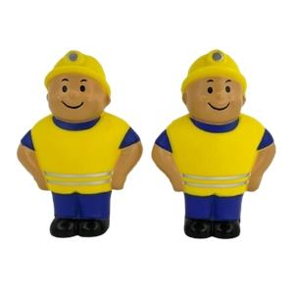 | MINERO ANTIESTRES | AMARILLO | 7262 | S/4,800.00 | S/500.00 | S/6.00 | MINERO ANTIESTRES Medida: 10 cm x 7.5 de ancho
ED202 | 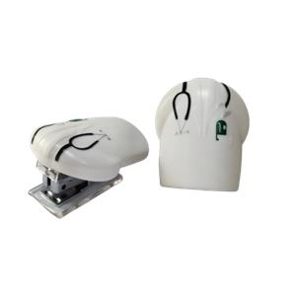 | MINI GRAPADOR | BLANCO | 53 | S/0.00 | S/650.00 | S/7.50 | Mini engrampador médico Medidas: 6.7 x 5.5 cm Presentación: bolsa plástica individual + cajita blanca.
8111 |  | LAPICERO PLASTICO | AZUL | 4 | S/450.00 | S/46.00 | S/1.00 | LAPICERO PLASTICO
 |  |  | ROJO | 1
 |  |  | ROSADO | 35
 |  |  | VERDE | 12211
8309 |  | LAPICERO PLASTICO | AMARILLO | 14125 | S/530.00 | S/55.00 | S/1.00 | Lapicero plástico jeringa. Presentación: Bolsita plástica transparente.
 |  |  | AZUL | 10359
 |  |  | ROJO | 971
 |  |  | TRANSPARENTE | 0
 |  |  | VERDE | 4006
8310 | 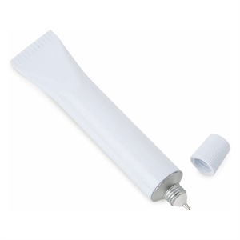 | LAPICERO PLASTICO | BLANCO | 15047 | S/580.00 | S/58.00 | S/1.20 | Lapicero plástico chisguete Medidas: 11.8 x 2 cm Presentación: bolsita plástica individual.
8315 |  | RESALTADOR | AMARILLO | 6366 | S/680.00 | S/70.00 | S/1.50 | Resaltador Jeringa. Presentación: Bolsita individual transparente.
 |  |  | AZUL | 0
 |  |  | ROSADO | 11834
 |  |  | VERDE | 9346
8312 | 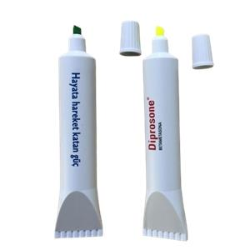 | RESALTADOR | AMARILLO | 4527 | S/1,300.00 | S/140.00 | S/2.00 | Resaltador chisguete. Color de resaltador: amarillo. Medidas: 14 x 3 cm. Presentación: bolsita individual blanca.
 |  |  | VERDE | 4639
PA022 | 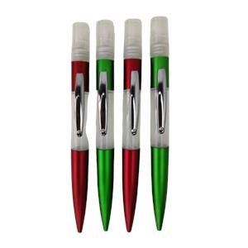 | LAPICERO PLASTICO CON ATOMIZADOR | GUINDA | 53 | S/1,400.00 | S/150.00 | S/2.50 | Descripción: Lapicero plástico con atomizador Capacidad: 5ml aprox Color de tinta: Azul
 |  |  | VERDE | 0

FA002 |  | LAPICERO PLASTICO CON ATOMIZADOR | AZUL | 1 | S/1,500.00 | S/160.00 | S/2.50 | Descripción: Lapicero plástico colgante Color de tinta: Azul Capacidad: 5ml aprox
 |  |  | BLANCO | 0
 |  |  | ROJO | 1435
 |  |  | VERDE | 2357
MA26 | 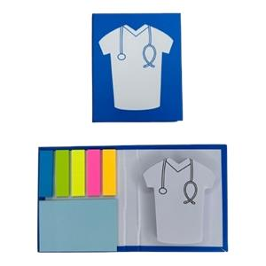 | PORTA NOTA | CELESTE | 3121 | S/4,000.00 | S/420.00 | S/5.00 | PORTA NOTA MEDICO Contiene: 5 adhesivos post it + 1 portanota Medida: Largo 10.6 cm. Ancho 8.8 cm Empaque: Bolsa transparente individual
ED201H | 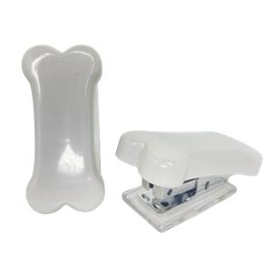 | MINI GRAPADOR | BLANCO | 2919 | S/5,500.00 | S/600.00 | S/7.00 | Mini engrampador en forma de Hueso Empaque: Cajita blanca
ED202D | 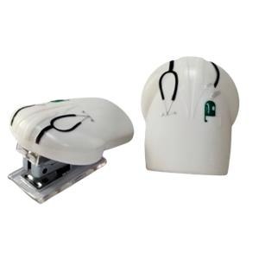 | MINI GRAPADOR | BLANCO | 1148 | S/6,000.00 | S/650.00 | S/7.50 | Mini engrampador médico Medidas: 6.7 x 5.5 cm Presentación: bolsa plástica individual + cajita blanca.
DC301 | 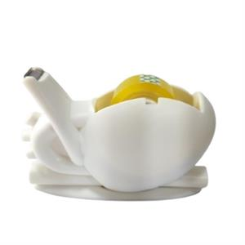 | DISPENSADOR DE CINTA EN OFERTA | BLANCO | 2937 | S/8,000.00 | S/800.00 | S/9.00 | Dispensador de cinta corazón + cina adhesiva. Medidas 12.2 x 8 cm. Presentación: Bolsita plástica transparente + cajita blanca.

DC302D |  | DISPENSADOR DE PAPEL | BLANCO | 2581 | S/9,500.00 | S/1,000.00 | S/12.00 | Porta notas en forma de camisa de médico. Medidas: 11.50 x 8 x 2.3 cm Presentación: bolsita transparente + cajita blanca.
DC303T |  | DISPENSADOR PAPEL | BLANCO | 2366 | S/9,500.00 | S/1,000.00 | S/12.00 | Dispensador de papel en forma de diente Empaque: Cajita blanca Medida total del diente: 10.5 cm largo * 7 cm aprox. zona de impresión: 5.5 cm * 4.5 cm
DC201 |  | DISPENSADOR DE CINTA ADHESIVA | ROJO | 2688 | S/10,000.00 | S/1,100.00 | S/12.00 | Dispensador de cinta en forma de corazón Incluye una cinta pequeña Empaque: bolsita individual
DC302 |  | PORTA NOTAS | BLANCO | 40 | S/10,000.00 | S/1,000.00 | S/12.00 | Porta notas en forma de camisa de médico. Medidas: 11.50 x 8 x 2.3 cm Presentación: bolsita transparente + cajita blanca.

LIBRETAS - POSITS
CODIGO | IMAGEN | PRODUCTO | COLOR | STOCK FINAL | PRECIO POR MILLAR (A PARTIR DE 500 UNDS) | PRECIO POR CIENTO ( A PARTIR DE 50 UNDS SOLO PARA ARTÍCULOS/ LAPICERO 100 UNDS) | PRECIO MUESTRA (MÁXIMO 5 UNIDADES) | DESCRIPCIÓN
BF556 |  | LIBRETA CON LAPICERO | AZUL | 25818 | S/2,400.00 | S/250.00 | S/3.50 | Medidas: 14x 9 cm. Descripción: Libreta anillada de aprox. 70 hojas blancas rayadas; incluye 1 lapicero modelo 925n Presentación del producto: bolsita individual
 |  |  | NARANJA | 9869
 |  |  | NEGRO | 27518
 |  |  | ROJO | 16092
 |  |  | VERDE OSCURO | 7759
BF9767 |  | LIBRETA CON LAPICERO | AZUL | 3044 | S/2,800.00 | S/300.00 | S/4.00 | Medidas: 15 x 10 cm. Descripción: Libreta ecológica que contiene 6 tacos post it de diferentes colores, 70 hojas blancas y un lapicero ecológico. Presentación del producto: Individual, en bolsa plástica transparente.
 |  |  | NATURAL | 8586
 |  |  | NEGRO | 5689
 |  |  | ROJO | 8648
 |  |  | VERDE | 5018
BC904 |  | LIBRETAS A6 | AZUL | 0 | S/3,000.00 | S/320.00 | S/4.50 | Libreta de biocuero Hojas rayadas TAMAÑO A6

 |  |  | NEGRO | 2
 |  |  | ROJO | 0
 |  |  | VERDE OSCURO | 218

BF453 |  | LIBRETA CON LAPICERO | AZUL | 5 | S/3,000.00 | S/320.00 | S/4.50 | Medidas: 15x 9 cm, 2mm cubierta Descripción: Libreta ecológica de 100 hojas de notas blancas, 25 hojas , 5 bandejas adhesivas, bolígrafo Presentación del producto: Individual, en bolsita plástica transparente.
 |  |  | NATURAL | 29
 |  |  | NEGRO | 0
 |  |  | ROJO | 0
 |  |  | VERDE | 4
BF901A |  | LIBRETA CON LAPICERO | AZUL | 2848 | S/3,500.00 | S/360.00 | S/4.50 | Medidas: 17.5 x 14.6 cm. Descripción: Libreta anillada de aprox. 70 hojas ecológicas; incluye 1 lapicero modelo 925N Presentación del producto: bolsita individual

 |  |  | NEGRO | 14013
 |  |  | ROJO | 8482
 |  |  | VERDE | 3058
BF902 |  | LIBRETA CON LAPICERO | AZUL | 1589 | S/3,500.00 | S/360.00 | S/4.50 | Libreta ecológica con lapicero Medidas: 18 cm x 12.5 Hojas rayadas: 70 aprox Presentación del producto: bolsita individual
 |  |  | NEGRO | 5338
 |  |  | ROJO | 5053
 |  |  | VERDE | 4755

BF537 |  | LIBRETA CON LAPICERO | AZUL | 4 | S/3,700.00 | S/380.00 | S/5.00 | Medidas: 10.5 cm de ancho x 14cm de largo aprox Libreta plastificada con lapicero plástico y post it 80 horas rayadas
 |  |  | NEGRO | 3457
 |  |  | ROJO | 167
 |  |  | VERDE | 1388
BF9012B |  | LIBRETA CON LAPICERO | AZUL | 2249 | S/3,700.00 | S/380.00 | S/5.00 | LIBRETA ECOLOGICA CON BOLSILLO Medidas: 18 cm * 12.6 cm Contiene : bolsillo en la parte de la tapa , 1 lapicero ecológico , 70 hojas rayadas Empaque: Bolsita transparente individual
 |  |  | NEGRO | 1468
 |  |  | ROJO | 58
BFB903B |  | LIBRETA BAMBÚ CON LAPICERO EN OFERTA | AZUL | 0 | S/4,500.00 | S/470.00 | S/5.50 | LIBRETA BAMBÚ CON LAPICERO Y POSITS Medidas: 18cm x 13 cm Empaque : bolsita individual
 |  |  | NEGRO | 2
 |  |  | ROJO | 67
 |  |  | VERDE | -1
BF9017 |  | LIBRETA C/LAPICERO | AZUL | 4997 | S/5,200.00 | S/540.00 | S/6.00 | LIBRETA C/LAPICERO
 |  |  | NEGRO | 4997
BC907 |  | LIBRETA A5 | AZUL | 1 | S/5,500.00 | S/580.00 | S/7.00 | Libreta de biocuero A5 con separador de hojas y liga para lapiceros Medidas: 21*14.8cm Hojas rayadas. Presentación: bolsita individual TAMAÑO A5
 |  |  | GRIS | 0
 |  |  | LILA | 4467
 |  |  | NARANJA | 2970
 |  |  | NEGRO | 21902
 |  |  | ROJO | 3001
 |  |  | VERDE OSCURO | 5011
BF909A |  | LIBRETA CON LAPICERO | AZUL | 4424 | S/5,600.00 | S/580.00 | S/6.50 | Medidas: 18 x 15.2cm 2 mm cubierta. Descripción: Libreta anillada de aprox. 70 hojas blancas rayadas, 25 hojas de notas adhesivas y banderas, bolígrafo ecológico. Presentación del producto: Individual, en bolsita plástica transparente.
 |  |  | NATURAL | 6306
 |  |  | NEGRO | 2609
 |  |  | ROJO | 7439
 |  |  | VERDE | 7324
BC907B |  | LIBRETA A5 | AZUL | 0 | S/5,700.00 | S/590.00 | S/7.00 | Libreta de biocuero A5 con separador de hojas y liga para lapiceros Medidas: 21*14cm Hojas rayadas. Presentación: bolsita individual
 |  |  | NEGRO | 544
 |  |  | VERDE | 1936
BFP904 |  | LIBRETA CON LAPICERO | AZUL | 0 | S/5,800.00 | S/600.00 | S/7.00 | Libreta portacelular tapa dura Medidas: 14 cm x 18 cm hojas rayadas blancas Empaque: bolsas transparentes individual
 |  |  | NEGRO | 55
 |  |  | ROJO | 1
 |  |  | VERDE | 1724
BC9071P |  | LIBRETA A5 | AZUL | 567 | S/6,800.00 | S/700.00 | S/8.00 | LIBRETA DE TELA TEXTURIZADA A5 Portacelular /Tarjetero y portalapicero Hojas cremas rayadas Empaque: Bolsa transparente individual Medida: 21cm x 14.5 cm
 |  |  | NEGRO | 0
 |  |  | ROJO | 197
BFC977 |  | LIBRETA | GRIS | 0 | S/6,800.00 | S/700.00 | S/8.00 | Libreta de corcho imantada Contiene: 70 u 80 hoyas rayadas aprox + portalapicero al interior + separador de hojas Medidas: 14.9 cm * 21.2 cm Empaque: Bolsita transparente individual
 |  |  | NEGRO | 0
BC9079A |  | LIBRETA NUEVO INGRESO | AZUL | 1806 | S/7,000.00 | S/720.00 | S/8.00 | LIBRETA DE BIOCUERO IMANTADA Contiene : 70 aprox de hojas rayadas + una tira de mini post it Presentación: Bolsita transparente
 |  |  | NEGRO | 3878
 |  |  | ROJO | 1549
BF608A |  | LIBRETA CON LAPICERO | NATURAL | 592 | S/7,300.00 | S/750.00 | S/9.00 | Libreta con lapicero y post it Medidas : 19 x 19 cm aprox Presentación: Bolsita individual transparente

CH2519 |  | MINI PORTA POSIT (INGRESO NUEVO) | NATURAL | 4157 | S/1,100.00 | S/120.00 | S/2.00 | PRODUCTO NUEVO: MINI PORTA POST IT incluye: post it banderitas de 5 colores y hoja adhesiva cuadrada Presentación: bolsita transparente individual
 |  |  | NEGRO | 3236
CH2535 |  | MINI PORTANOTAS | AZUL | 5963 | S/1,100.00 | S/120.00 | S/2.00 | MINI PORTANOTAS Presentación: bolsitas individuales Medidas: 8.1 * 8.1 cm aprox
 |  |  | BLANCO | 83
 |  |  | NATURAL | 6943
 |  |  | NEGRO | 4694
 |  |  | ROJO | 1867
CH2518 |  | MINI PORTA POSIT | NATURAL | 9582 | S/1,200.00 | S/130.00 | S/2.00 | MINI PORTA POSIT incluye: post it banderitas de 4 colores y hoja adhesiva cuadrada + Regla de 12 cm Presentación: bolsita transparente individual

 |  |  | NEGRO | 3785
 |  |  | BLANCO | 8302

BF106 |  | PORTA NOTAS | NATURAL | 2 | S/2,900.00 | S/300.00 | S/4.00 | SET DE POSIT ECOLÓGICO (COLORES VARIADOS) MEDIDAS: 8X8CM Post it: 20 hojas por color
KA12 |  | PORTA NOTA | NATURAL | 61 | S/3,000.00 | S/320.00 | S/4.50 | Porta nota ecológico Contiene: 250 hojas blancas aprox y 5 banderillas post-it de colores. Medidas: 8 cm ancho x 8 cm largo x 3cm alto Presentación: bolsa individual transparente.
BF15-100 |  | PORTA NOTAS EN OFERTA | NATURAL | 1623 | S/5,500.00 | S/580.00 | S/7.00 | PORTA NOTAS Empaque: Cajita individual Medidas: 12.5 X 10 CM aprox
BX02 |  | PORTA NOTAS EN OFERTA | NATURAL | 6612 | S/5,800.00 | S/600.00 | S/7.00 | Portanota + portalapicero ecológico Medida: Largo 12.5 cm. Ancho 8.5 cm. Abierto 20.6 cm Empaque: bolsita transparente individual
BF101 |  | PORTA NOTAS | AZUL | 559 | S/8,500.00 | S/880.00 | S/10.00 | Medidas: 9 x 9 x 9cm, 2mm cubierta (Aprox.) Descripción: Cubo ecológico, 500 hojas notas 5C, 50 hojas de notas adhesivas amarillas, 25 hojas 5C banderas adhesivas. Presentación del producto: Individual, en cajita.
 |  |  | NATURAL | 3198
 |  |  | NEGRO | 3395
 |  |  | ROJO | 3143

CH2515 |  | SEPARADOR DE LIBRO CON POSIT | NATURAL | 56 | S/1,000.00 | S/110.00 | S/2.00 | SEPARADOR DE LIBRO CON POST IT incluye: post it banderitas de 5 colores y hoja adhesiva cuadrada+ regla de 14 cm. Presentación: bolsita transparente individual
CH2520 |  | SEPARADOR DE LIBRO CON POSIT | NATURAL | 9682 | S/1,000.00 | S/110.00 | S/2.00 | SEPARADOR DE LIBRO CON POST IT incluye: post it banderitas de 5 colores y hoja adhesiva cuadrada+ regla de 14 cm. Presentación: bolsita transparente individual

LLAVEROS - HERRAMIETAS
CODIGO | IMAGEN | PRODUCTO | COLOR | STOCK FINAL | PRECIO POR MILLAR (A PARTIR DE 500 UNDS) | PRECIO POR CIENTO ( A PARTIR DE 50 UNDS SOLO PARA ARTÍCULOS/ LAPICERO 100 UNDS) | PRECIO MUESTRA (MÁXIMO 5 UNIDADES) | DESCRIPCIÓN
UT3612N |  | LLAVERO DESTAPADOR | AZUL | 611 | S/900.00 | S/95.00 | S/2.00 | Llavero destapador metálico Medida: 6.8 cm aprox (no incluye argolla) y 8 cm incluyendo argolla área de imp: 5 cm aprox Empaque: bolsa individual
 |  |  | NEGRO | 4868
 |  |  | PLATA | 7
LCD2501 |  | LLAVERO DESTAPADOR TIPO CASCO | AMARILLO | 0 | S/1,100.00 | S/120.00 | S/2.00 | Llavero plástico destapador casco Empaque: Bolsa individual transparente
 |  |  | BLANCO | -1
 |  |  | ROJO | 0

CA9 |  | LLAVERO CASITA EN OFERTA | NEGRO | 317 | S/1,200.00 | S/120.00 | S/2.00 | LLAVERO
 |  |  | PLATA | 554
GT01 |  | LLAVERO METALICO EN OFERTA | PLATA/AZUL | 1253 | S/1,200.00 | S/120.00 | S/2.00 | Llavero metálico ambos lados, para laser. Medidas: 8 x 2.6 cm. Presentación: Bolsa individual transparente.
 |  |  | PLATA/NEGRO | 1
MS1 |  | LLAVERO METALICO | PLATA | 10 | S/2,300.00 | S/240.00 | S/3.50 | Llavero metálico Presentación: Caja negra
MS2 |  | LLAVERO METALICO | PLATA | 1 | S/2,300.00 | S/240.00 | S/3.50 | Llavero metálico Presentación: Caja negra
MS3 |  | LLAVERO METALICO | PLATA | 49 | S/2,300.00 | S/240.00 | S/3.50 | Llavero metálico Presentación: Caja negra
MS4 |  | LLAVEROS METALICO | PLATA | 3 | S/2,300.00 | S/240.00 | S/3.50

MGP1 |  | LLAVERO METALICO. | GRIS | 0 | S/2,400.00 | S/250.00 | S/3.50 | Llavero metálico Presentación: Caja negra se puede imprimir en ambas caras
MGP2 |  | LLAVERO METALICO- | GRIS | 32 | S/2,400.00 | S/250.00 | S/3.50 | Llavero metálico Presentación: Caja negra Impresión: Láser por los 2 lados
MGP3 |  | LLAVERO METALICO_ | GRIS | 1281 | S/2,400.00 | S/250.00 | S/3.50 | Llavero metálico Presentación: Caja negra Impresión: Láser por los 2 lados
MGP4 |  | LLAVERO METALICO . | GRIS | 1989 | S/2,400.00 | S/250.00 | S/3.50 | Llavero metálico Presentación: Caja negra Impresión: Láser por los 2 lados
MMC1 |  | LLAVERO METALICO CON MADERA | NATURAL | 0 | S/2,600.00 | S/280.00 | S/3.50 | LLAVERO METALICO CON MADERA

MMC2 |  | LLAVERO DE MADERA | NATURAL | 38 | S/2,600.00 | S/280.00 | S/3.50 | LLAVERO
MMC3 |  | LLAVERO DE MADERA | NATURAL | 0 | S/2,600.00 | S/280.00 | S/3.50 | Llavero de madera Empaque: Caja negra
CA7 |  | LLAVERO METALICO - | PLATA | 784 | S/2,800.00 | S/290.00 | S/4.00 | LLAVERO METALICO
K3 |  | LLAVERO METALICO 3 | PLATA | 2608 | S/2,800.00 | S/300.00 | S/4.00 | Llavero metálico destapador Presentación: Cajita negra
K5 |  | LLAVERO METALICO DESTAPADOR | PLATA | 3496 | S/2,800.00 | S/300.00 | S/4.00 | LLAVERO METALICO DESTAPADOR
K7 |  | LLAVERO METALICO DESTAPADOR | PLATA | 101 | S/2,800.00 | S/300.00 | S/4.00 | LLAVERO METALICO DESTAPADOR Impresión a láser Presentación: Cajita negra individual

K9 |  | LLAVERO METALICO DESTAPADOR (INGRESO NUEVO) | PLATA | 3057 | S/2,800.00 | S/300.00 | S/4.00 | PRODUCTO NUEVO: LLAVERO METALICO DESTAPADOR Incluye: cajita negra individual
MS5 |  | LLAVERO METALICO | PLATA | 4028 | S/2,800.00 | S/300.00 | S/4.00 | LLAVERO METALICO PORTACELULAR impresión: láser Presentación: Cajita negra individual
CA9N |  | LLAVERO METALICO | PLATA | 3355 | S/2,900.00 | S/300.00 | S/4.00 | LLAVERO METALICO
CAC01 |  | LLAVERO METALICO | PLATA | 3485 | S/3,000.00 | S/320.00 | S/4.00 | LLAVERO METALICO
CCC03 |  | LLAVERO METALICO | PLATA | 3586 | S/3,000.00 | S/320.00 | S/4.00 | LLAVERO METALICO

CCM01 |  | LLAVERO METALICO | PLATA | 3378 | S/3,000.00 | S/320.00 | S/4.00 | LLAVERO METALICO
CRM02 |  | LLAVERO METALICO | PLATA | 3533 | S/3,000.00 | S/320.00 | S/4.00 | LLAVERO METALICO
MV7 |  | LLAVERO CAMIÓN | PLATA | 1872 | S/3,000.00 | S/320.00 | S/4.00 | LLAVERO
UT2212K |  | LLAVERO CON WINCHA | AMARILLO | 188 | S/1,200.00 | S/130.00 | S/2.00 | LLAVERO WINCHA Medida de la wincha: 1.5 mt Empaque: bolsita individual transparente
 |  |  | BLANCO | 9133
UT2370 |  | LLAVERO CON WINCHA | AZUL | 22358 | S/1,450.00 | S/150.00 | S/2.50 | Llavero wincha con nivelador. Medida de wincha: 1 mt Presentación: Bolsita transparente
 |  |  | BLANCO | 16864
 |  |  | NEGRO | 23466
 |  |  | ROJO | 11968
HLP001 |  | LAPICERO PLASTICO CON DESARMADOR | AZUL | 4913 | S/1,500.00 | S/160.00 | S/2.00 | LAPICERO PLASTICO CON DESARMADOR
 |  |  | NEGRO | 1854
 |  |  | PLATA | 2169
 |  |  | VERDE | 1762

LW-02 |  | LAPICERO PLASTICO CON WINCHA | AZUL | 2260 | S/1,500.00 | S/160.00 | S/2.50 | LAPICERO PLASTICO CON WINCHA Incluye: Lapicero tinta azul + wincha de 1 mt y +clip sujetador Presentación: Bolsitas transparente individual
 |  |  | NARANJA | 2877
 |  |  | NEGRO | 4178
UT2125 |  | LLAVERO CON WINCHA Y MINI LAPICERO | AZUL | 705 | S/1,900.00 | S/210.00 | S/3.00 | Llavero con wincha y mini lapicero Medida de la wincha: 1mt Presentación: Bolsita transparente individual
 |  |  | BLANCO | 5155
 |  |  | NEGRO | 1089
UT2356 |  | LLAVERO WINCHA DESARMADOR | AZUL | 4 | S/2,350.00 | S/250.00 | S/3.50 | Llavero wincha + nivelador+ desarmador Empaque: bolsita transparente individual
 |  |  | BLANCO | 0
 |  |  | NEGRO | 0
UT1123 |  | LLAVERO WINCHA EN FORMA DE LLANTA | NEGRO C/PLATA | 2028 | S/2,800.00 | S/300.00 | S/4.00 | LLAVERO CON WINCHA EN FORMA DE LLANTA
UT2369 |  | LLAVERO WINCHA LINTERNA DESARMA | BLANCO | 251 | S/3,350.00 | S/350.00 | S/4.50 | Llavero wincha + linterna+ desarmador
UT2237 |  | WINCHA CON LAPICERO | NEGRO | 5484 | S/3,800.00 | S/400.00 | S/5.00 | Wincha con lapicero y portanotas Medida de wincha: 2 mt Presentación Cajita individual

UT2237F |  | WINCHA CON LAPICERO | NATURAL | 3519 | S/3,800.00 | S/400.00 | S/5.00 | Wincha con lapicero y portanotas de fibra de trigo Medida de wincha: 2 mt Contiente: Nivelador, mini notas, lapicero y wincha Presentación Cajita individual
TSA03 |  | TAPASOL | AZUL | 1 | S/6,600.00 | S/680.00 | S/8.00 | Tapasol Presentación, estuche de tela del mismo color Medidas 140*66 cm Diámetro de círculo: 60 cm
 |  |  | PLATA | 4
 |  |  | ROJO | 1726
LA002 |  | LAPICERO PLASTICO CON LINTERNA | AZUL | 0 | S/1,900.00 | S/200.00 | S/2.50 | Descripción: Lapicero plástico 4 en 1: LINTERNA +PORTACEULAR + TOUCH + LAPICERO Color de tinta: Azul.
 |  |  | NEGRO | 102
 |  |  | PLATA | 0
 |  |  | ROJO | 1
 |  |  | VERDE | 360
LLAB301 |  | LLAVERO CON MINI LINTERNA | AZUL | 24 | S/2,000.00 | S/220.00 | S/3.50 | Llavero con linterna bambú Medida: 6.6 cm x 1.3 cm base (la medida no incluye argolla) Empaque: bolsitas transparentes individuales
 |  |  | NEGRO | 4
 |  |  | PLATA | 3
 |  |  | VERDE | 813
LLAP302 |  | LLAVERO CON MINI LINTERNA | AZUL | 5469 | S/2,000.00 | S/220.00 | S/3.50 | Llavero grueso con linterna a presión Medida: 6.1 cm x 2 cm de base (la medida no incluye argolla) Empaque: Bolsita transparente individual
 |  |  | NEGRO | 885
 |  |  | PLATA | 160
LLAB202 |  | LLAVERO CON MINI LINTERNA | BAMBU | 2475 | S/2,200.00 | S/230.00 | S/3.50 | Llavero bambú con linterna Medida: 6.9 cm x 1.4 cm de base (la medida no incluye argolla) Presentación: bolsita transparente individual
LM03P |  | LINTERNA PORTABLE | AZUL | 18 | S/2,500.00 | S/270.00 | S/4.00 | Linterna portable
 |  |  | PLATA | 7
RD01 |  | DESTAPADOR DE METAL IMANTADO (INGRESO NUEVO) | PLATA | 202 | S/2,500.00 | S/270.00 | S/3.50 | PRODUCTO NUEVO: DESTAPADOR DE METAL- DESTAPADOR E IMANTADO Presentacion: bolsita transparente individual

TOMATODOS-MUG
CODIGO | IMAGEN | PRODUCTO | COLOR | STOCK FINAL | PRECIO POR MILLAR (A PARTIR DE 500 UNDS) | PRECIO POR CIENTO ( A PARTIR DE 50 UNDS SOLO PARA ARTÍCULOS/ LAPICERO 100 UNDS) | PRECIO MUESTRA (MÁXIMO 5 UNIDADES) | DESCRIPCIÓN
UT4532 |  | TOMATODO PLASTICO | NATURAL | 2352 | S/5,900.00 | S/620.00 | S/7.50 | Medidas: Altura: 17.5 cm Ancho: 5.6 cm Boca Descripción: jarro de fibra de trigo con asa incluida en la tapa para bebidas frías Capacidad: 350 ml. Presentación: Cajita ecológica
 |  |  | ROSADO | 215
 |  |  | TURQUESA | 512
 |  |  | VERDE | 416
UT4577 |  | MUG | NATURAL | 5840 | S/5,900.00 | S/620.00 | S/7.50 | Medida Aprox. Altura: 16.5 cm Ancho: .7 cm Capacidad: 350 ml Descripción: Fibra deTrigo Presentación del producto: Individual, en caja de cartón ecológico.
 |  |  | ROSADO | 1208
 |  |  | TURQUESA | 1869
 |  |  | VERDE | 2618

8005 |  | BOTELLA DE ALUMINIO EN OFERTA | BLANCO | 1 | S/6,000.00 | S/600.00 | S/8.00 | Tomatodo de ALUMINIO, con tapa de plástico negro y sujetador clip de metal del color del tomatodo. Capacidad: 560 ml aprox Medidas: Altura: 21 cm. ( desde la base hasta la tapa ) x Diámetro: 7 cm. Presentación del producto: Individual, en caja de cartón blanca.
 |  |  | PLATA | 4
 |  |  | VERDE | 15
JG401 |  | TOMATODO PLASTICO EN OFERTA | ROSADO | 2999 | S/6,000.00 | S/620.00 | S/7.50 | Medida Aprox. Alt: 19 cm Ancho: 6 cm Capacidad:320 ml aprox Descripción: Fibra de Trigo Presentación del producto: Individual, en caja de cartón ecológico.
 |  |  | TURQUESA | 64
 |  |  | VERDE | 0
JG400 |  | TOMATODO PLASTICO | NATURAL | 4085 | S/6,200.00 | S/650.00 | S/7.50 | Medida Aprox. Alt: 19 cm Ancho: 6 cm Capacidad: 320 ml aprox Descripción: Fibra de Trigo Presentación del producto: Individual, en caja de cartón ecológico.
6350V |  | TOMATODO VIDRIO | NATURAL | 1567 | S/6,500.00 | S/670.00 | S/7.50 | Tomatodo Vidrio Empaque: Caja ecológica Medida: 320 ml aprox
 |  |  | TURQUESA | 1098
 |  |  | VERDE | 422
Q34700 |  | TOMATODO PLASTICO | AZUL | 394 | S/6,500.00 | S/680.00 | S/8.00 | Medidas: 24.5 x 6.5 cm Tomatodo de plastico Capacidad: 750ml Presentación: Cajita blanca
 |  |  | BLANCO MATE | 1748
 |  |  | NEGRO | 1103
 |  |  | ROJO | 2211
UT4550 |  | TOMATODOS PLASTICOS | NATURAL | 5002 | S/6,500.00 | S/680.00 | S/8.00 | TOMATODO PLASTICO FIBRA DE TRIGO Capacidad: 550 ML Empaque: Cajita natural Medidas: 21 * 6 cm

6728V |  | TOMATODO DE VIDRIO CON PORTACELULAR | NATURAL | 10190 | S/6,600.00 | S/680.00 | S/7.50 | Tomatodo fibra de trigo - interior de vidrio con portacelular: Cap:380 Ml. Presentación : Cajita ecológica
Q34703 |  | TOMATODO PLASTICO | AZUL | 4595 | S/6,800.00 | S/700.00 | S/8.00 | TOMATODO PLÁSTICO PAVONADO Medidas: 25cm alto 7cm diámetro de la base capacidad: 700Ml presentación: caja blanca individual
 |  |  | BLANCO | 32
 |  |  | NEGRO | 12
 |  |  | ROJO | 4
Q35600 |  | TOMATODO PLASTICO | AZUL | 3211 | S/7,200.00 | S/750.00 | S/8.50 | Tomatodo de plástico de colores y tapa con cinta de color metálico. Capacidad: 600 ml. Medidas: Altura: 23 cm. Diámetro: 6 cm. Tapa (Diámetro): 4cm. Presentación del producto: Individual, caja y bolsa plástica transparente
 |  |  | BLANCO | 3347
 |  |  | NEGRO CLARO | 888
 |  |  | ROJO | 2406
 |  |  | VERDE | 6674
1062-700 |  | TOMATODO PLASTICO | AZUL | 1785 | S/7,500.00 | S/780.00 | S/9.00 | Tomatodo plástico. Presentación: cajita blanca Capacidad: 750 ml Medidas: Altura: 23 cm. ( desde la base hasta la tapa ) x Diámetro: 7 cm.
 |  |  | NARANJA | 14
 |  |  | NEGRO | 89
 |  |  | ROJO | 2891
 |  |  | TRANSPARENTE | 4119
 |  |  | VERDE | 0
8030G |  | TOMATODO PLASTICO | LILA | 350 | S/7,500.00 | S/780.00 | S/9.00 | Tomatodo plástico Cap: 700 ml Empaque: Caja blanca individual Medidas: Altura: 22.5 cm. ( desde la base hasta la tapa ) x Diámetro: 6.5 cm.

 |  |  | TURQUESA | 3
3066 |  | TOMATODO PLASTICO | AZUL | 3203 | S/7,800.00 | S/800.00 | S/9.00 | Medidas: 24cm * 7cm Tomatodo de plástico Capacidad: 700 ml Presentación: Cajita blanca
 |  |  | NEGRO | 3452
6000G |  | TOMATODO PLASTICO CON FILTRO | AZUL | 449 | S/7,800.00 | S/800.00 | S/9.00 | Medidas: 22cm * 6.5 cm TOMATODO PLASTICO CON REFRIGERANTE Capacidad: 700 ml Presentación: Cajita blanca
 |  |  | BLANCO | 3387
 |  |  | NEGRO | 1381
 |  |  | ROJO | 3317
 |  |  | VERDE | 4362
8019-600 |  | TOMADOTO DE ALUMINIO | AMARILLO | 206 | S/8,000.00 | S/820.00 | S/9.00 | Tomatodo de Aluminio Capacidad: 600ml Empaque: Caja blanca individual Medidas: Altura: 23 cm. ( desde la base hasta la tapa ) x Diámetro: 6.5 cm.
 |  |  | AZUL MATE | 3213
 |  |  | BLANCO | 1481
 |  |  | NEGRO MATE | 2058
 |  |  | PLATA | 5190
 |  |  | ROJO | 2190
3087 |  | TOMATODO PLASTICO | AZUL | 1230 | S/9,200.00 | S/950.00 | S/10.50 | TOMATODO PLASTICO Capacidad: 1 LITRO

 |  |  | ROJO | 934

8071 |  | TOMATODO DE ACERO INOXIDABLE | AZUL | 794 | S/11,000.00 | S/1,150.00 | S/13.00 | Medidas: 25 cm x 7 cm Tomatodo de acero inoxidable Capacidad: 750 ml Presentación: Caja blanca
 |  |  | NEGRO | 2191
 |  |  | PLATA | 1923
 |  |  | ROJO | 912
PTKL360 |  | TOMATODO METALICO | BLANCO | 2265 | S/12,000.00 | S/1,250.00 | S/14.00 | Tomatodo de acero inoxidable Medida: 17.5 x 6 cm Capacidad: 380 ml Presentación: Cajita blanca PARA SUBLIMAR
8077ZN |  | TOMATODO DE ACERO | NEGRO | 3 | S/12,500.00 | S/1,280.00 | S/14.50 | Tomatodo de acero Tapa de acero Presentación: cajita blanca Capacidad: 750ml
 |  |  | PLATA | 326
8091-500 |  | TOMATODO DE ACERO INOXIDABLE | NEGRO CON TAPA NEGRA | 0 | S/12,500.00 | S/1,280.00 | S/15.00 | Tomatodo de acero inoxidable Medidas: 22.5 cm * 6 cm Capacidad: 500 ml Presentación: Cajita blanca
 |  |  | NEGRO CON TAPA PLATA | 1
8077Z-1 |  | TOMATODO DE ACERO PARA SUBLIMAR | BLANCO | 24 | S/13,500.00 | S/1,380.00 | S/15.00 | Tomatodo de acero Presentación: cajita blanca Capacidad: 750ml
8077ZN-1 |  | TOMATODO DE ACERO PARA SUBLIMAR | BLANCO | 47 | S/13,500.00 | S/1,380.00 | S/15.00 | Tomatodo de acero con Tapa de acero Medidas: 24.1 cm * 7.2 cm de base Presentación: cajita blanca Capacidad: 750ml

8091-501 |  | TOMATODO DE ACERO INOXIDABLE PARA SUBLIMAR | BLANCO | 2667 | S/13,500.00 | S/1,380.00 | S/15.00 | Medidas: 23. cm * 6.5 cm Tomatodo de acero inoxidable Capacidad: 500 ml Presentación: Cajita blanca
8091-750 |  | TOMATODO DE ACERO INOXIDABLE | AZUL | 2521 | S/13,500.00 | S/1,380.00 | S/15.00 | Tomatodo de acero inoxidable Medidas : 26.5 * 6 cm Cap: 750 ml Presentación : Cajita blanca COLOR AZUL Y NEGRO : La tapa viene del mismo color
 |  |  | NEGRO | 3
 |  |  | PLATA | 1791
 |  |  | ROJO | 135
8093-750 |  | TOMATODO DE ACERO INOXIDABLE | BLANCO | 5 | S/13,500.00 | S/1,380.00 | S/15.00 | Medidas: 25.5 * 6 cm Tomatodo de acero inoxidable Cap: 750 ml Presentación caja blanca
 |  |  | NEGRO | 722
 |  |  | PLATA | 1
8091-751 |  | TOMATODO DE ACERO INOXIDABLE PARA SUBLIMAR | BLANCO | 2267 | S/14,500.00 | S/1,480.00 | S/16.00 | Medidas : 26.5 * 6 cm Tomatodo de acero inoxidable Cap: 750 ml Presentación : Cajita blanca
BL05 |  | TOMATODO DE VIDRIO (INGRESO NUEVO | NEGRO | 2205 | S/15,000.00 | S/1,600.00 | S/17.00 | PRODUCTO NUEVO TOMATODO DE VIDRIO CON TAPA DE BAMBÚ - Capacidad: 600ML Presentación: Cajita blanca

7071 |  | MUG PLASTICO | AZUL | 0 | S/8,500.00 | S/880.00 | S/10.00 | Medida: 16.5 x 6.5 cm Jarro mug de acero con interior de plástico Tasa y asa plastico negro Capacidad:400 ml aprox Presentación: Cajita blanca
 |  |  | ROJO | 131
8619 |  | MUG | AZUL | 973 | S/8,500.00 | S/880.00 | S/10.00 | MUG Capacidad: 440 ml Presentación: Caja blanca individual
 |  |  | BLANCO | 709
 |  |  | NEGRO | 2289
 |  |  | ROJO | 1961
TM789 |  | MUG | AZUL BRILLANTE | 1512 | S/14,500.00 | S/1,450.00 | S/16.00 | THERMO MUG MEDIDAS: DIAMENTRO DE LA BASE 6 CM X ALT 12 CM DIAMETRO DE TAPA:7.5CM CAPACIDAD: 320 ML PRESENTACIÓN: CAJITA BLANCA
 |  |  | AZUL MATE | 1
 |  |  | GRIS MATE | 1007
 |  |  | NEGRO MATE | 6683
 |  |  | ROJO | 2506
TM789-1 |  | MUG | BLANCO | 1796 | S/16,000.00 | S/1,600.00 | S/18.00 | THERMO MUG PARA SUBLIMAR CAPACIDAD: 320ML PRESENTACIÓN: CAJITA BLANCA
TM075 |  | THERMO MUG | AZUL OSCURO | 2690 | S/17,000.00 | S/1,700.00 | S/18.00 | THERMO MUG Capacidad : 500 ml Empaque: Caja individual Medidas: Alto : 17 cm base: 7 cm
 |  |  | NEGRO | 1914
 |  |  | ROJO | 474
TM075-1 |  | THERMO MUG PARA SUBLIMAR | BLANCO | 1518 | S/18,000.00 | S/1,800.00 | S/19.00 | THERMO MUG PARA SUBLIMAR Capacidad : 500 ml Empaque: Caja individual Medidas: Alto : 17 cm base: 7 cm
9000-501 |  | THERMO EN OFERTA | AZUL | 334 | S/11,000.00 | S/1,100.00 | S/13.00 | Medidas: Alto: 24 cm. Diámetro: 6.5 cm. (Aprox.) Descripción: Thermo metálico sin funda Presentación del producto: Individual, en caja Capacidad: 500 ml
TM061 |  | MUG THERMO | BLANCO | 324 | S/15,000.00 | S/1,600.00 | S/18.00 | Mug Thermo Capacidad: 500 ml Medida: 16.8 cm de alto x diámetro de la base 7.7 cm / diámetro de la tapa 8.8 cm Presentación: Caja blanca individual
 |  |  | NEGRO | 0
 |  |  | ROJO | 1225
 |  |  | TURQUESA | 41
TM072 |  | THERMO MUG | NEGRO MATE | 2 | S/17,000.00 | S/1,700.00 | S/18.00 | THERMO MUG Capacidad : 500 ml Empaque: Caja individual
 |  |  | PLATA | 292

YL02-550 |  | THERMO MUG | BLANCO | 2490 | S/17,000.00 | S/1,750.00 | S/19.00 | THERMO MUG Presentación: cajita blanca
 |  |  | NEGRO | 2226
XS005 |  | THERMO | AZUL | 151 | S/17,500.00 | S/1,800.00 | S/20.00 | THERMO Acero inoxidable Capacidad: 550 ML Medida: Alto 22.8 cm (incluye tapa) aprox Base: 7 cm aprox Empaque: Cajita blanca individual
 |  |  | AZUL OSCURO | 1
 |  |  | GRIS | 3209
 |  |  | NEGRO | 6247
 |  |  | ROJO | 289
TM072-1 |  | THERMO MUG | BLANCO | 1288 | S/18,000.00 | S/1,800.00 | S/20.00 | THERMO MUG PARA SUBLIMAR Capacidad : 500 ml Empaque: Caja individual Medidas: Alto : 17 cm base: 7 cm

XS005-1 |  | THERMO PARA SUBLIMAR | BLANCO | 2000 | S/18,500.00 | S/1,900.00 | S/21.00 | THERMO PARA SUBLIMAR Acero inoxidable Capacidad: 550 ML Medida: Alto 22.8 cm (incluye tapa) aprox Base: 7 cm aprox Empaque: Cajita blanca individual

